2023_01_data
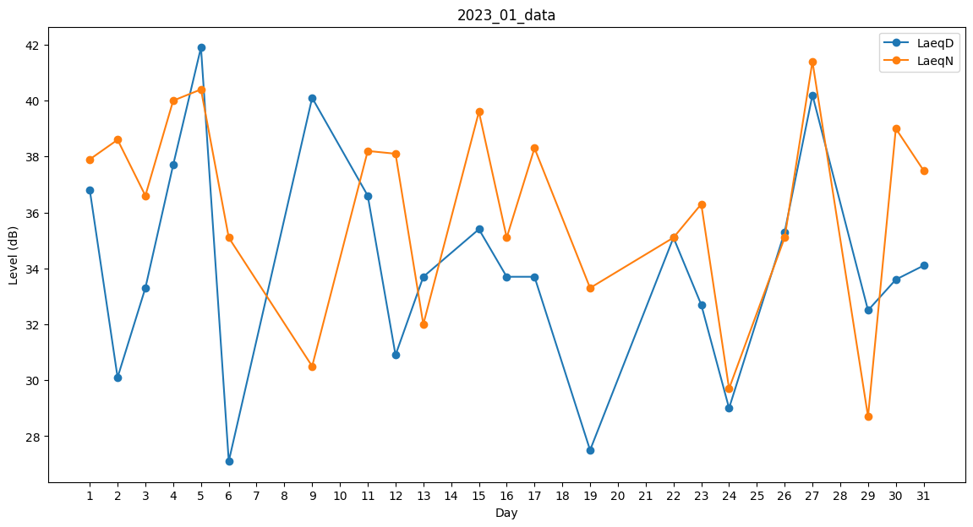
Day | LaeqD | LaeqN
1 | 36.8 | 37.9
2 | 30.1 | 38.6
3 | 33.3 | 36.6
4 | 37.7 | 40
5 | 41.9 | 40.4
6 | 27.1 | 35.1
7 | 0 | 0
8 | 0 | 42.5
9 | 40.1 | 30.5
10 | 28.6 | 0
11 | 36.6 | 38.2
12 | 30.9 | 38.1
13 | 33.7 | 32
14 | 0 | 36.5
15 | 35.4 | 39.6
16 | 33.7 | 35.1
17 | 33.7 | 38.3
18 | 27.1 | 0
19 | 27.5 | 33.3
20 | 29 | 0
21 | 0 | 0
22 | 35.1 | 35.1
23 | 32.7 | 36.3
24 | 29 | 29.7
25 | 30.3 | 0
26 | 35.3 | 35.1
27 | 40.2 | 41.4
28 | 0 | 37.3
29 | 32.5 | 28.7
30 | 33.6 | 39
31 | 34.1 | 37.5

